простые запросы SQL
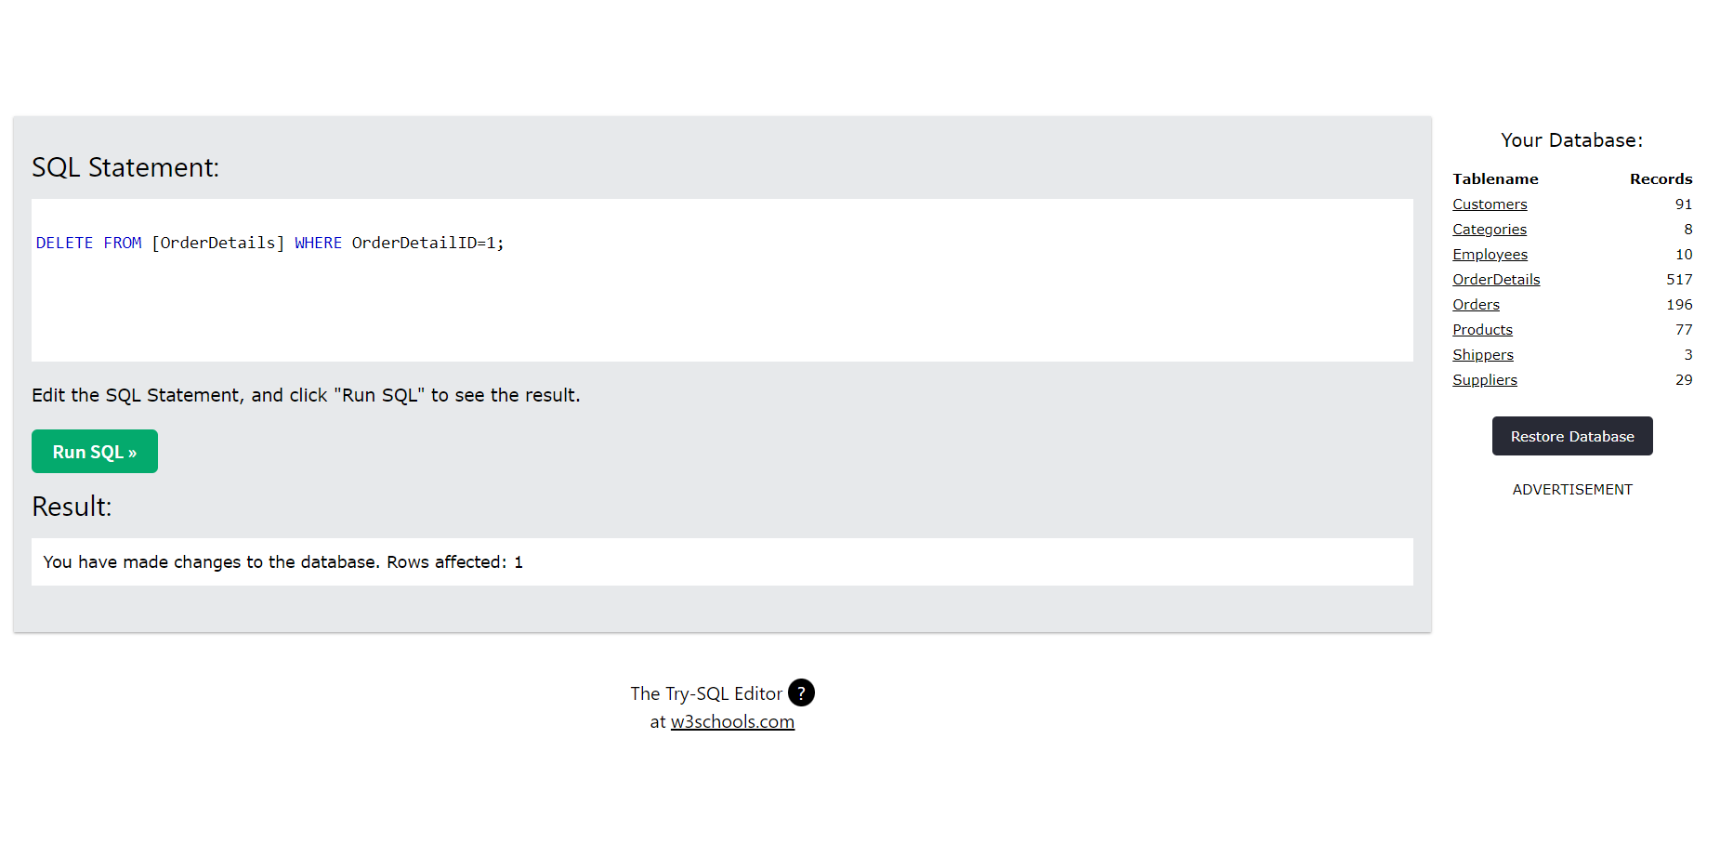
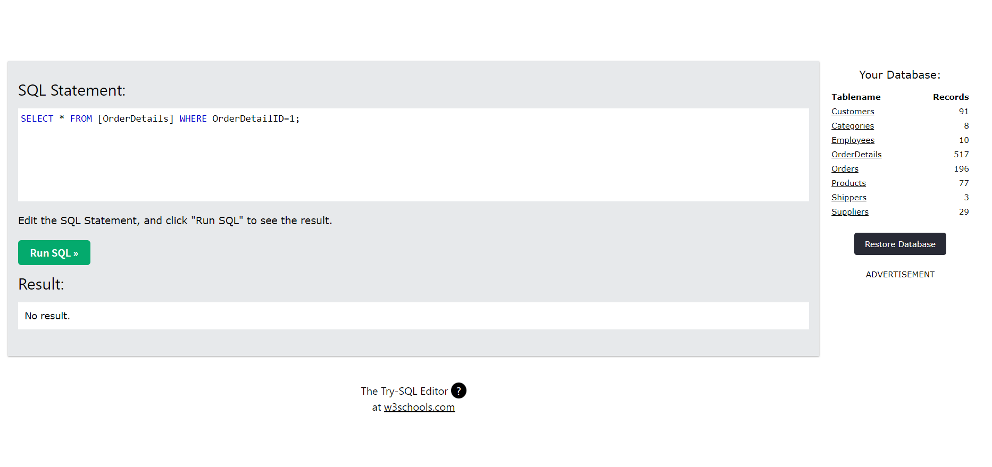
Команда «SELECT * FROM (название таблицы)» , которая выводит все данные из выбранной таблицы

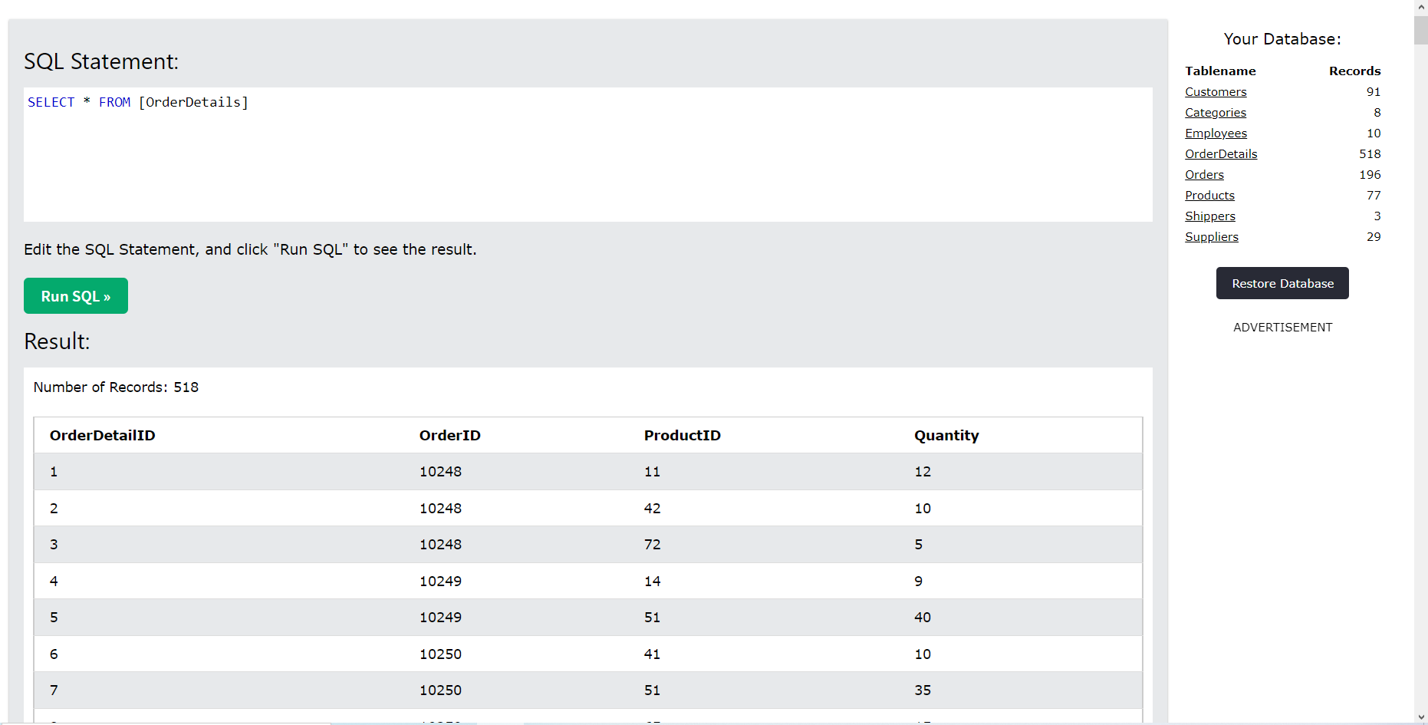

Запрос с помощью команды «SELECT * FROM (название таблицы) WHERE (название столбца) = (значение); », которая выводит выбранную строку
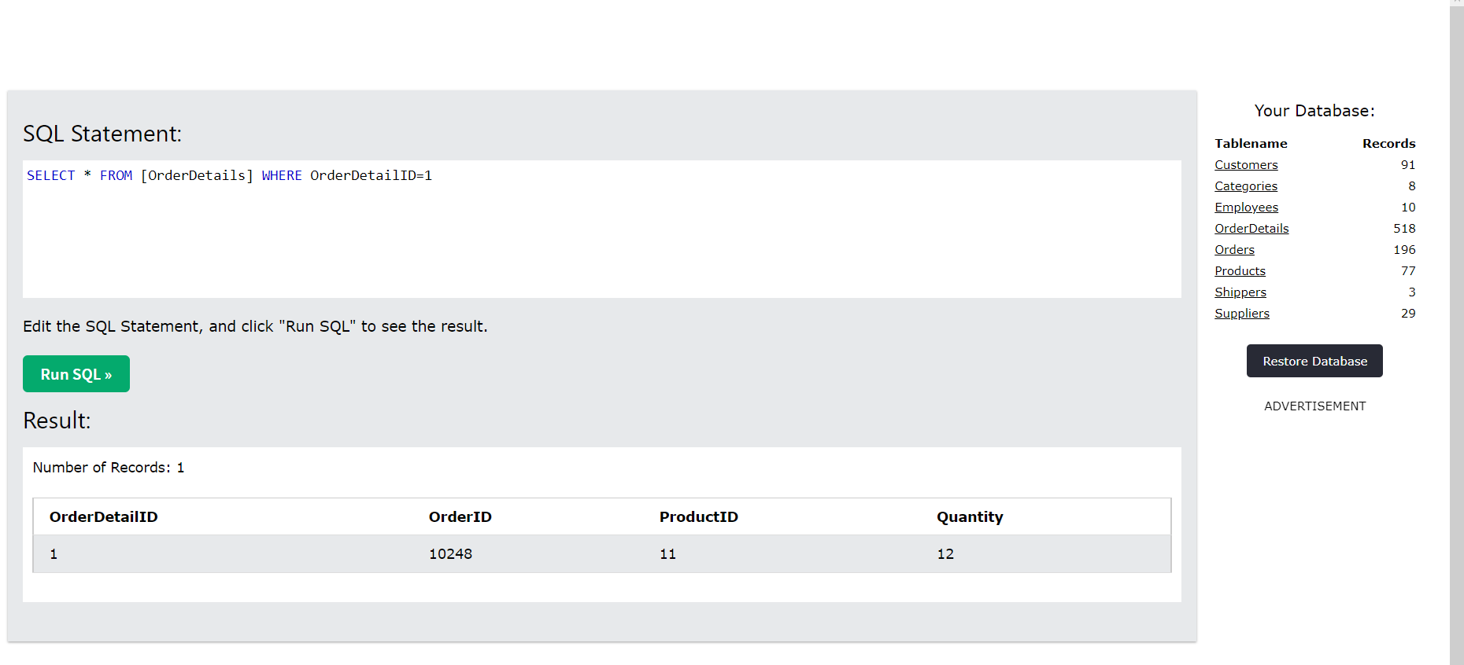

Команда UPDATE, которая обновит любые данные в этой строке
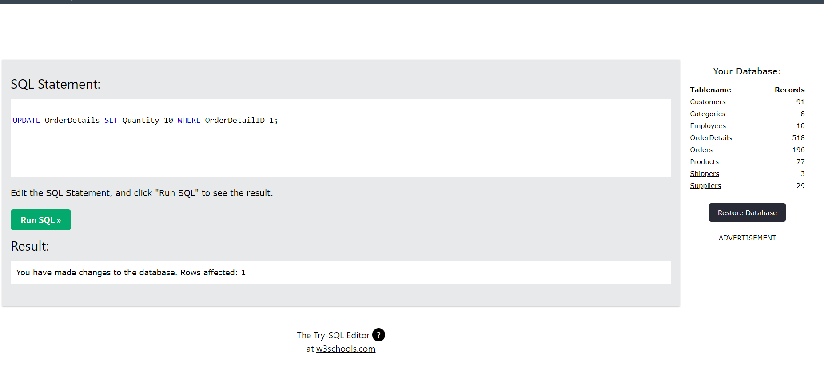
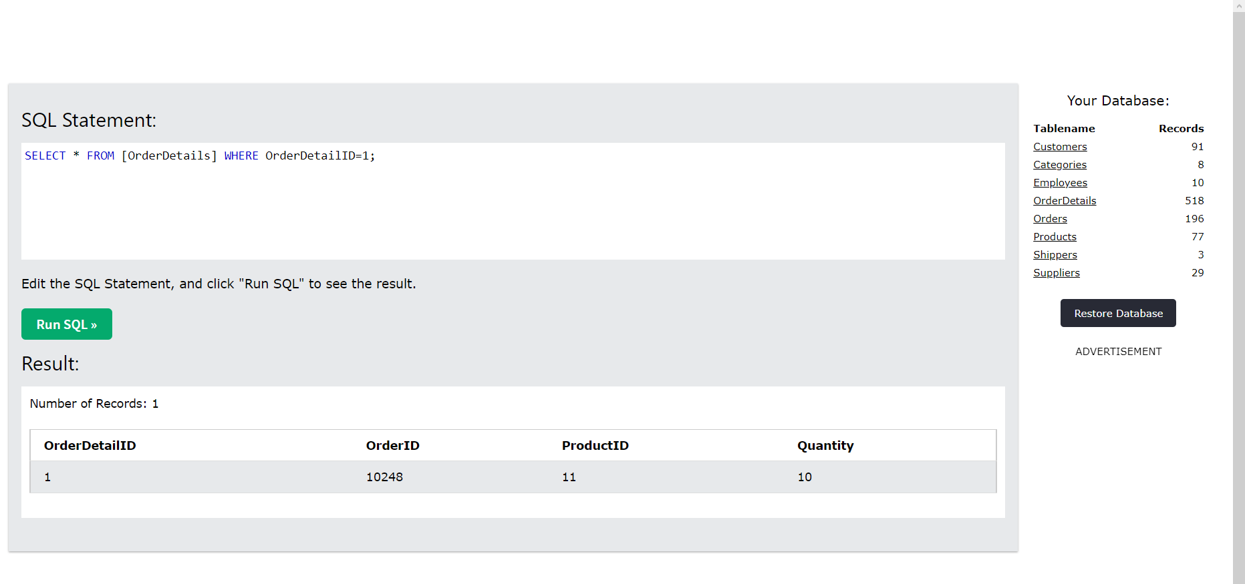

Удаление обновлённой строки с помощью команды delete.

